g2-3
La charge du coût de l'électricité pour le chauffage à faibles émissions et le chauffage conventionnel est similaire
Facture d’électricité des répondants, en pourcentage du revenu

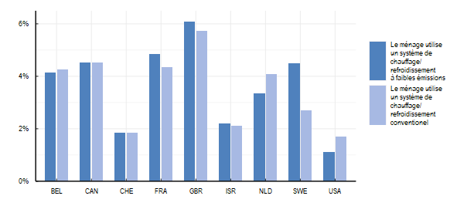

Note: La question posée aux répondants était la suivante : "À combien s’est élevé le coût mensuel moyen de la consommation électrique de votre résidence principale au cours de l’année écoulée ?" Des options de réponse spécifiques à chaque pays ont été fournies. La charge de la facture d'électricité de chaque répondant est calculée en prenant la moyenne de la facture d'électricité mensuelle divisée par le revenu mensuel moyen. Sur un échantillon total de 6454 observations, 16 valeurs extrêmes avec des charges de facture d'électricité dépassant 30 % sont exclues. Le chauffage/la climatisation à faibles émissions comprend le chauffage solaire, les pompes à chaleur ou l'électricité produite à partir de sources renouvelables.
Source: OCDE (2022), Enquête de l’OCDE sur les politiques de l’environnement et l’évolution des comportements individuels

Pays | Source D'énergie | Médiane
BEL | Le ménage utilise un système de chauffage/ refroidissement conventionel | 0.04
BEL | Le ménage utilise un système de chauffage/ refroidissement à faibles émissions | 0.04
CAN | Le ménage utilise un système de chauffage/ refroidissement conventionel | 0.05
CAN | Le ménage utilise un système de chauffage/ refroidissement à faibles émissions | 0.05
CHE | Le ménage utilise un système de chauffage/ refroidissement conventionel | 0.02
CHE | Le ménage utilise un système de chauffage/ refroidissement à faibles émissions | 0.02
FRA | Le ménage utilise un système de chauffage/ refroidissement conventionel | 0.04
FRA | Le ménage utilise un système de chauffage/ refroidissement à faibles émissions | 0.05
GBR | Le ménage utilise un système de chauffage/ refroidissement conventionel | 0.06
GBR | Le ménage utilise un système de chauffage/ refroidissement à faibles émissions | 0.06
ISR | Le ménage utilise un système de chauffage/ refroidissement conventionel | 0.02
ISR | Le ménage utilise un système de chauffage/ refroidissement à faibles émissions | 0.02
NLD | Le ménage utilise un système de chauffage/ refroidissement conventionel | 0.04
NLD | Le ménage utilise un système de chauffage/ refroidissement à faibles émissions | 0.03
SWE | Le ménage utilise un système de chauffage/ refroidissement conventionel | 0.03
SWE | Le ménage utilise un système de chauffage/ refroidissement à faibles émissions | 0.05
USA | Le ménage utilise un système de chauffage/ refroidissement conventionel | 0.02
USA | Le ménage utilise un système de chauffage/ refroidissement à faibles émissions | 0.01

